Configuración
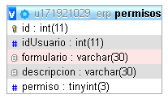
ADMINISTRADOR. TODO AQUEL QUE TENGA USUARIO Y ACCESO AL SISTEMA, DIFERENTE A VIISTANTE O SOPORTE

Administrador
 |  |  |  | Nombre | Agregar usuario
 |  |  |  | Descripción | Creación de usuarios para la interaccción con el sistema
 |  |  |  | Campos de entrada | Foto Nombre* Cédula -> Campo único* Teléfono* Correo* Dirección* | Clave* Empresa* Ciudad* Cargo* Tipo CE*

 |  |  |  | Tabla en la que se guarda | Usuario, perfiles
 |  |  |  | Precondiciones | Para crear usuario ya debe estar, empresa, ciudad, cargo, un usuario administrador registrado en base de datos
 |  |  |  | Salidas | Genera la creación de un perfil para el ingreso al sistema, notificación mediante correo electrónico
 |  |  |  | Prioridad | Alta
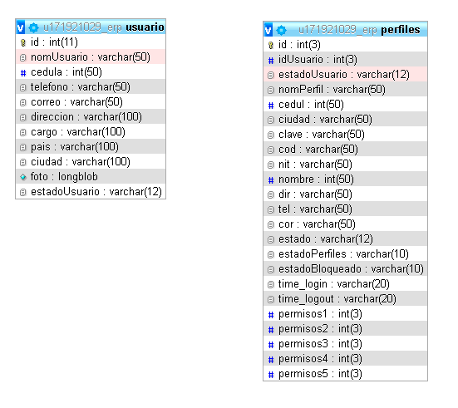

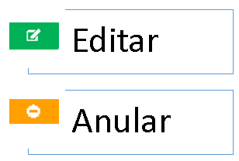
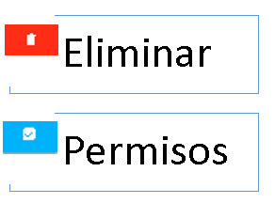

 | Nombre | Actualizar usuario |  | Nombre | Eliminar usuario
 | Descripción | Actualizar la información de un perfil |  | Descripción | Elimina los datos que se registraron anteriormente del usuario
 | Campos de entrada | Foto Nombre* Cédula -> Campo único* Teléfono* Correo* Dirección* | Clave* Empresa* Ciudad* Cargo* Id->campo único y necesario, campo hidden * | Campos de entrada | Cedula->campo único que viene desde la tabla, campo hidden

 | Tabla en la que se guarda | Usuario, perfiles |  | Tabla en la que se elimina | Usuario, perfiles,permisos
 | Precondiciones | Se requiere de un perfil ya existente en el sistema |  | Precondiciones | Debe existir este registro en la tabla
 | Salidas | Actualización de la información del perfil |  | Salidas | Elimina el registro existente de la tabla
 | Prioridad | Media |  | Prioridad | Alta
 |  |  |  | Validación | Confirma la eliminación del registro por un Modal, a continuación elimina la información que existe en las tablas por el número de cédula

 | Nombre | Anular usuario |  | Nombre | Permisos usuario
 | Descripción | Anulación de un perfil para la suspensión de la interacción de un usuario |  | Descripción | Generamos los permisos de acceso a cada módulo, submódulo y items del sistema
 | Campos de entrada | IdPerfil->Campo único para la anulación
 | Tabla en la que se guarda | Perfil, este campo es hidden |  | Campos de entrada | IdPerfil->Campo único que se requiere para habilitar los permisos del usuario, se almacena en "idUsuario", este campo es hidden
 | Precondiciones | El perfil se encuentre activo |  | Tabla en la que se guarda | Permisos
 | Salidas | Cambia el estado del usuario, bloqueando el estado del usuario |  | Precondiciones | Debe existir un usuario para generar permisos de acceso
 | Prioridad | Media |  | Salidas | Habilita los accesos de los módulos del sistema
 | Validación | Para anular el perfil, este se debe encontrar activo, al realizar la acción nos afecta 3 campos de la tabla de perfil: *estadoUsuario->anulado *estado->anulado *estadoBloqueado->bloqueado Al cancelar la anulación estos estados cambian a activo: *estadoUsuario->recuperado *estado->desconectado *estadoBloqueado->activo |  | Prioridad | Alta
 |  |  |  | Validación | Al ingresar a permisos del usuario, el primer click se dará sobre guardar, de manera automatica el sistema identifica si el usuario a quién le solicito habilitar permisos, existe dentro de la tabla de permiso, con el fin de activarlos todos.

Empresa y Logo
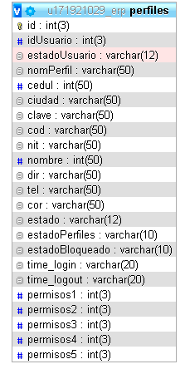
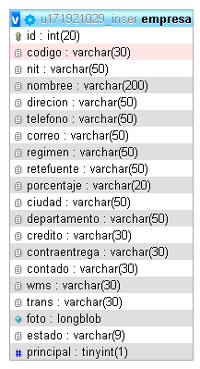
Administrador
Nombre | Empresa y Logo
Descripción | Actualización de los datos de la empresa principal del sistema
Campos de entrada | Nombre * Nit * Dirección * Teléfono * Correo * Ciudad * | Método de pago * Logo * Fondo de Inicio *
Tabla en la que se guarda | Empresa
Precondiciones | Para actualizar la información ya debe estar registrado estos datos en una BD con la siguiente condición "UPDATE empresa SET datos='$variable' WHERE id='$id' AND principal='1' "
Salidas | Actualiza los datos de la empresa principal y el método de pago
Prioridad | Media

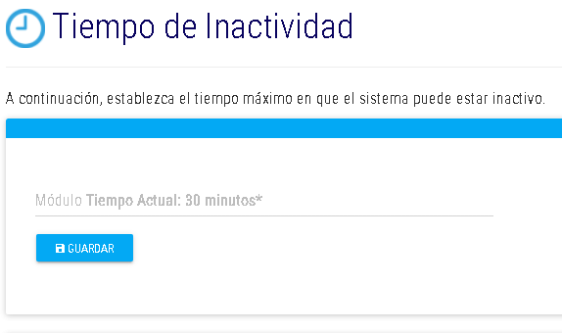

Nombre | Tiempo de Inactividad
Descripción | Configuramos el tiempo de inactividad por ventana abierta en el navegador
Campos de entrada | Módulo Tiempo Actual-> Campo único*

Tabla en la que se guarda | Tiempo
Precondiciones | Se registra un dato de 2 minutos en la BD
Salidas | Actualiza lel tiempo de inactividad del sistema
Prioridad | Media

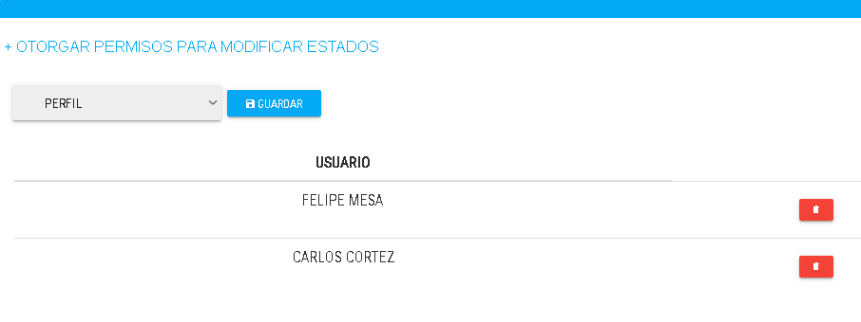
Nombre | Otorgar permisos para modificar estados
Descripción | Actualizamos los nombres de los estados logísticos que depende el procesamiento
Campos de entrada | Perfil->envía el id del perfil *

Tabla en la que se guarda | Perfiles
Precondiciones | Ya debe existir un perfil en el sistema
Salidas | Actualiza un campo llamado "permisos2" a TRUE al dar en el botón GUARDAR que nos permite dar el permiso al perfil realizar cambios en los nombres de los estados logísticos y en la lista al botón ELIMINAR para dar FALSE y quitar el permiso al usuario de la modificación de los estados.
Prioridad | Alta

Agregar Cargo
Administrador
 |  | Nombre | Agregar Cargos
 |  | Descripción | Creación de los cargos a usar en el sistema
 |  | Campos de entrada | Cargo*
 |  | Tabla en la que se guarda | Cargo
 |  | Precondiciones | Ninguna
 |  | Salidas | Genera nombre de los cargos que se necesitan para los perfiles
 |  | Prioridad | Alta
 |  | Validación | El sistema verifica que el cargo no exista en el sistema para poder guardar

Nombre | Actualizar Cargos | Nombre | Eliminar Cargos
Descripción | Actualizar el nombre del cargo que se usa para crear un usuario | Descripción | Eliminación de un cargo
Campos de entrada | Cargo* Id->campo único, este campo es hidden* | Campos de entrada | Cargo* Id->campo único, este campo es hidden*
Tabla en la que se guarda | Cargo | Tabla en la que se elimina | Cargo
Precondiciones | Debe existir un dato registrado para la actualización | Precondiciones | Debe existir el cargo en el sistema para la eliminación
Salidas | Actualiza el nombre del cargo | Salidas | Elimina la información del sistema
Prioridad | Media | Prioridad | Media
 |  | Validación | El sistema pregunta si desea realizar la información

Gestión de logística
Administrador
 |  |  | Nombre | Agregar una guía
 |  |  | Descripción | Generamos una guía para el seguimiento de un envío
 |  |  | Campos de entrada remitente | código* Cliente* nit* dirección* teléfono* celular* | celular* contacto* correo* ciudad de origen

 |  |  | Campos de entrada destinatario | empresa* nit* dirección* teléfono* correo* código postal* ciudad* | Servicio* terrestre* contiene* doc. cliente doc. Retorno guía Valor declarado* observación método de pago

 |  |  | Campos de entrada piezas | Producto* largo* alto* ancho* piezas* peso físico*

TABLAS A CONSUMIR PARA VALIDAR EL TRAYECTO
 |  |  | Tabla en la que se guarda | guia,piezas,piezasCalculo
 | 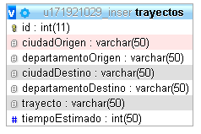 |  | Precondiciones | Debe existir datos del remitente, debe existir la empresa, debe existir un usuario, debe existir las cuidades, debe existir los servicios, debe existir los productos a seleccionar cuando agregamos piezas, debe estar lleno el tipo de servicio para poder realizar los cálculos la guía
Se valida si la ciudad del remitente y la ciudad del destinatario existe en la tabla de trayectos |  |  | Salidas | Genera una guía con la información del producto y hacer el seguimiento
 |  |  | Prioridad | Alta
 |  |  | Validación | Se valida si la guía ha sido finalizada ó no, debe seleccionar el método de pago para generar la guía, al agregar piezas nos valida que exista el producto a seleccionar, el sistema nos valida que el tipo de servicio seleccionado esté lleno para poder realizar la factura, validamos que el trayecto exista, validando que la ciudad origen y destino estén en el trayecto
TABLA PARA CONSUMIR EL TIPO DE SERVICIO
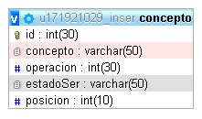
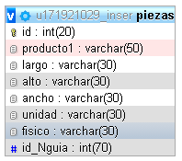
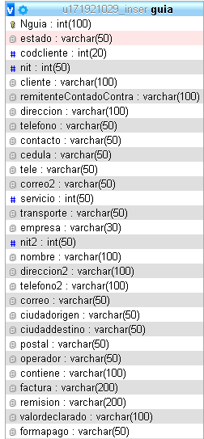
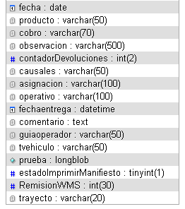
 | Se consume esta tabla para traer la lista de servicios

TABLA PARA CONSUMIR DESTINATARIO

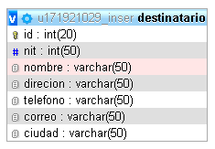
 | Consumimos esta tabla para traer los destinatarios
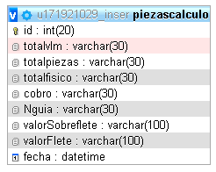

TABLA PARA SABER SI EL TIPO DE SERVICIO TIENE ALGÚN DATO
 |  | Validamos si el tipo de servicio se en cuentra lleno dentro de la negociación, según la empresa en la que pertenece el usuario
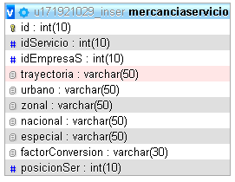

TABLA PARA VALIDAR SI LA GUÍA HA SIDO FINALIZADA

 |  | Se consumen estás 2 tablas para saber si la guía ha sido finalizada, en caso que no, nos lleva a finalizar la guía

Recogidas
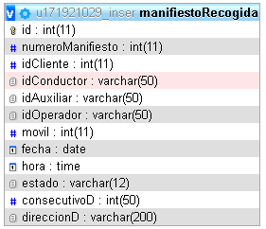
 |  | VEHÍCULOS DEDICADOS

Administrador
 |  | Nombre | Vehículos dedicados
 |  | Descripción | Generamos un servicio dedicado por medio de un tipo de vehículo y conductor
 |  | Campos de entrada primera vista | Seleccionar tipo de vehículo* (Campo necesario para seleccionar un conductor)

 |  | Campos de entrada segunda vista | Seleccionar conductor* (Campo necesario para abrir y seleccionar una empresa)

 |  | Campos de entrada tercero | fecha de generación* fecha de recolección* hora de recolección* correo* dirección origen* teléfono origen* teléfono destino* contacto destino* dirección destino* ciudad de destino* Servicio dedicado* valor declarado* | Nombre conductor* cédula* placa* tipo de vehículo* dice contener* observaciones* añadir auxiliar-seleccionar móvil* montacarga - cantidad gato-cantidad camabaja-cantidad uñas extra-cantidad

 |  | Tabla en la que se guarda | orden
 |  | Precondiciones | Debe existir el tipo de vehículo, debe existir el conductor, la empresa, el servicio dedicado, auxiliar y móvil.
 |  | Salidas | Genera una guía con la información del producto y hacer el seguimiento
 |  | Prioridad | Media
 |  | Validación | El servicio dedicado debe tener valores para poder facturar el servicio dedicado, esto se debe llenar en la negociación

 |  | TABLA ORDEN
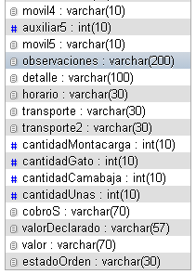
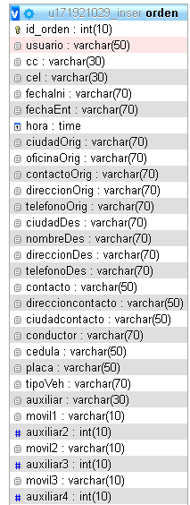

GESTIÓN DE RECOLECCIONES

Nombre | Gestión de recolecciones
Descripción | Se programa un vehículo ó auxiliar para la recogida de productos
Campos de entrada | cliente* conductor* móvil* operador auxiliar fecha* hora*

Tabla en la que se guarda | manifiestoRecogida
Precondiciones | Debe existir una empresa para seleccionar, conductor, móvil, auxiliar,operador
Salidas | Al final de la página se debe seleccionar el conductor para generar el PDF de la recogida que tiene asignado ese conductor
Prioridad | Media

Cross Docking
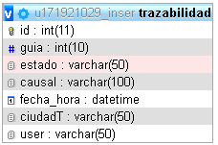
 |  |  |  |  | CREAR DESTINATARIO

Administrador

 |  |  |  |  | Nombre | Crear destinatario
 |  |  |  |  | Descripción | Registran los destinatarios que se observan en la generación de guía
 |  |  |  |  | Campos de entrada tercero | nit* nombre* dirección* teléfono* correo* ciudad*

Nombre | Actualizar destinatario
Descripción | Registran los destinatarios que se observan en la generación de guía
 |  |  |  |  | Tabla en la que se guarda | destinatario
 |  |  |  |  | Precondiciones | debe existir las ciudades para crear un destinatario
 |  |  |  |  | Salidas | Registra información de los destinatarios que se observan en la guía
 |  |  |  |  | Prioridad | Media
 |  |  |  |  | Validación | El servicio dedicado debe tener valores para poder facturar el servicio dedicado, esto se debe llenar en la negociación
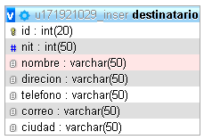

Tabla en la que se guarda | destinatario
Precondiciones | debe existir las ciudades para crear un destinatario y el registro que se va a actualizar
Salidas | Actualiza la información del destinatario
Prioridad | Media

Nombre | Crear destinatario
Descripción | Registran los destinatarios que se observan en la generación de guía
Campos de entrada tercero | id->campo único para la eliminación, este campo es hidden*

Tabla en la que se elimina | destinatario
Precondiciones | Debe existir el registro para su eliminación
Salidas | Elimina la información existente del destinatario
Prioridad | Media
Validación | El sistema confirma si desea eliminar este registro

INGRESO ORIGEN |  |  | INGRESO DESTINO

Nombre | Ingreso origen |  | Nombre | Ingreso destino
Descripción | Cambia el estado de la guía y registra este movimiento en la trazabilidad |  | Descripción | Cambia el estado de la guía y registra este movimiento en la trazabilidad
Campos de entrada tercero | Ingresar guía* estado->campo hidden* |  | Campos de entrada tercero | Ingresar guía* estado->campo hidden*

Tabla en la que se elimina | guia,trazabilidad |  | Tabla en la que se elimina | guia,trazabilidad
Precondiciones | Debe existir un registro del número de guía que se está solicitando |  | Precondiciones | Debe existir un registro del número de guía que se está solicitando
Salidas | Cambia el estado de la guía y registra este movimiento en la trazabilidad |  | Salidas | Cambia el estado de la guía y registra este movimiento en la trazabilidad
Prioridad | Alta |  | Prioridad | Alta

ASIGNACIÓN ENTREGAS |  |  | OPERATIVO NACIONAL

Nombre | Asignación entregas |  | Nombre | Operativo nacional
Descripción | Cambia el estado de la guía y registra este movimiento en la trazabilidad |  | Descripción | Cambia el estado de la guía y registra este movimiento en la trazabilidad
Campos de entrada tercero | Ingresar guía* estado->campo hidden* operador | móvil* auxiliar* conductor | Campos de entrada tercero | Ingresar guía* ciudad* precinto* | estado->campo hidden* operador | móvil* auxiliar* conductor

Tabla en la que se elimina | guia,trazabilidad |  | Tabla en la que se elimina | guia,trazabilidad
Precondiciones | Debe existir un registro del número de guía que se está solicitando |  | Precondiciones | Debe existir un registro del número de guía que se está solicitando
Salidas | Cambia el estado de la guía y registra este movimiento en la trazabilidad y genera un PDF con las guías asignadas |  | Salidas | Cambia el estado de la guía y registra este movimiento en la trazabilidad y genera un PDF con las guías asignadas a operativo nacional
Prioridad | Alta |  | Prioridad | Alta

GESTIÓN DE ENTREGAS |  |  | ENTREGA EN CEDI

Nombre | Gestión de entregas |  | Nombre | Entrega en cedi
Descripción | Cambia el estado de la guía y registra este movimiento en la trazabilidad |  | Descripción | Cambia el estado de la guía y registra este movimiento en la trazabilidad
Campos de entrada tercero | Ingresar guía* estado->campo hidden* |  | Campos de entrada tercero | Ingresar guía* estado->campo hidden*

Tabla en la que se elimina | guia,trazabilidad |  | Tabla en la que se elimina | guia,trazabilidad
Precondiciones | Debe existir un registro del número de guía que se está solicitando |  | Precondiciones | Debe existir un registro del número de guía que se está solicitando
Salidas | Cambia el estado de la guía y registra este movimiento en la trazabilidad |  | Salidas | Cambia el estado de la guía y registra este movimiento en la trazabilidad
Prioridad | Alta |  | Prioridad | Alta

PRUEBA DE ENTREGA |  |  | DEVOLUCIÓN

Nombre | Prueba de entrega |  | Nombre | Devolución |  |  | ACTUALIZACION VISUAL DEL CHAT DE DEVOLUCIONES
Descripción | Cambia el estado de la guía y registra este movimiento en la trazabilidad |  | Descripción | Cambia el estado de la guía y registra este movimiento en la trazabilidad
Campos de entrada tercero | Ingresar guía* Foto* | estado->campo hidden* | Campos de entrada tercero | Ingresar guía* Causal* |  | estado->campo hidden* Ingresar oservación*

Tabla en la que se elimina | guia,trazabilidad |  | Tabla en la que se elimina | guia,trazabilidad
Precondiciones | Debe existir un registro del número de guía que se está solicitando |  | Precondiciones | Debe existir un registro del número de guía que se está solicitando
Salidas | Cambia el estado de la guía y registra este movimiento en la trazabilidad |  | Salidas | Cambia el estado de la guía y registra este movimiento en la trazabilidad
Prioridad | Alta |  | Prioridad | Alta

CLIENTE |  |  | DESAPLICAR

Nombre | Cliente |  | Nombre | Desaplicar
Descripción | Cambia el estado de la guía y registra este movimiento en la trazabilidad |  | Descripción | Cambia el estado de la guía y registra este movimiento en la trazabilidad
Campos de entrada tercero | Ingresar guía* estado->campo hidden* |  | Campos de entrada tercero | seleccionar estado* nguia->campo hidden*

Tabla en la que se elimina | guia,trazabilidad |  | Tabla en la que se elimina | guia,trazabilidad
Precondiciones | Debe existir un registro del número de guía que se está solicitando |  | Precondiciones | Debe existir un registro del número de guía que se está solicitando
Salidas | Cambia el estado de la guía y registra este movimiento en la trazabilidad |  | Salidas | Cambia el estado de la guía y registra este movimiento en la trazabilidad
Prioridad | Alta |  | Prioridad | Alta

Parque automotor
 |  |  | AUXILIARES

Administrador
 |  |  | Nombre | Agregar auxiliar
 |  |  | Descripción | Se registran los auxiliares que necesita el sistema para las asignaciones de recogida y de entregas y servicio dedicado
 |  |  | Campos de entrada | foto nombre auxiliar* cédula* teléfono* dirección* | ciudad* eps* caja compensación* arl* pensión*

 |  |  | Tabla en la que se guarda | auxiliar
 |  |  | Precondiciones | debe existir las ciudades para crear un auxiliar
 |  |  | Salidas | Registra información de los auxiliares
 |  |  | Prioridad | Media
 |  |  | Validación | Valida que la cédula no esté repetida
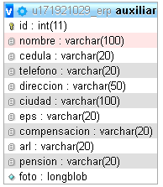
Nombre | Actualiza auxiliar
Descripción | Se actualiza los datos del auxiliar
Campos de entrada | id->campo único, campo hidden* foto nombre auxiliar* cédula* teléfono* dirección* | ciudad* eps* caja compensación* arl* pensión*

Tabla en la que se guarda | auxiliar
Precondiciones | debe existir las ciudades y un registro existente para actualizar un auxiliar
Salidas | actualiza información de los auxiliares
Prioridad | Media

Nombre | Elimina auxiliar
Descripción | Se elimina los datos del auxiliar
Campos de entrada | id->campo único, campo hidden*
Tabla en la que se elimina | auxiliar
Precondiciones | debe existir las ciudades y un registro existente para eliminar
Salidas | elimina información de los auxiliares
Prioridad | Media
Validación | el sistema pregunta si desea eliminar el registro

 |  |  | CONDUCTORES

 |  |  | Nombre | Agregar conductor
 |  |  | Descripción | Se registran los conductores que necesita el sistema para las asignaciones de recogida y de entregas
 |  |  | Campos de entrada | foto nombre conductor* cédula* teléfono* dirección* eps* caja de compensación* arl* pensión* placa* modelo* tipo de vehículo* | marca* capacidad* número licencia* fecha de vencimiento SOAT* fecha de vencimiento mecánica*

Nombre | Actualiza conductor
Descripción | Se actualiza los conductores que necesita el sistema para las asignaciones de recogida y de entregas
Campos de entrada | id->campo único-campo hidden* foto nombre conductor* cédula* teléfono* dirección* eps* caja de compensación* arl* pensión* placa* modelo* | tipo de vehículo* marca* capacidad* número licencia* fecha de vencimiento SOAT* fecha de vencimiento mecánica*

 |  |  | Tabla en la que se guarda | conductor
 |  |  | Precondiciones | debe existir el tipo de vehículo
 |  |  | Salidas | crea los datos del conductor a usar en las asignaciones
 |  |  | Prioridad | Media
Tabla en la que se guarda | conductor |  | Validación | Valida que la cédula no esté repetida
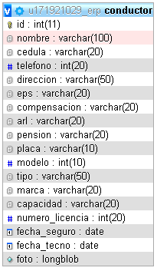
Precondiciones | debe existir el tipo de vehículo y un registro existente
Salidas | actualiza los datos del conductor
Prioridad | Media

Nombre | Elimina conductor
Descripción | Se elimina los datos del conductor
Campos de entrada | id->campo único, campo hidden*
Tabla en la que se elimina | conductor
Precondiciones | debe existir un registro existente para eliminar
Salidas | elimina información del conductor
Prioridad | Media
Validación | el sistema pregunta si desea eliminar el registro

 |  |  | TIPO DE CARROCERÍA

 |  |  | Nombre | Agregar tipo de carrocería
 |  |  | Descripción | Se registra el tipo de carrocería que se usa en el tipo de vehículo
 |  |  | Campos de entrada | Carrocería
 |  |  | Tabla en la que se guarda | carrocería
Nombre | Actualizar tipo de carrocería |  | Precondiciones | ninguna
Descripción | se actualiza el nombre de la carrocería |  | Salidas | crea la carrocería que se necesita para el vehículo
Campos de entrada | Carrocería |  | Prioridad | Media
Tabla en la que se guarda | carrocería
Precondiciones | debe existir un dato existente
Salidas | actualiza la información existente
Prioridad | Media

Nombre | Elimina tipo de carrocería
Descripción | Se elimina los datos de la carrocería
Campos de entrada | id->campo único, campo hidden*
Tabla en la que se elimina | carrocería
Precondiciones | debe existir un registro existente para eliminar
Salidas | elimina información de la carrocería
Prioridad | Media
Validación | el sistema pregunta si desea eliminar el registro

 |  |  | TIPO DE VEHÍCULOS

 |  |  | Nombre | Agregar tipo de vehículo
 |  |  | Descripción | Se registra el tipo de vehículo que se usa cuando se crea un conductor
 |  |  | Campos de entrada | Tipo de vehículo* Seleccionar tipo de carrocería* peso vehículo* | largo* alto* ancho*
Nombre | Actualizar tipo de vehículo |  | Tabla en la que se guarda | tvehiculo
Descripción | se actualiza la información existente |  | Precondiciones | Debe existir el tipo de carrocería
Campos de entrada | id->campo único, campo hidden* tipo de vehículo* Seleccionar tipo de carrocería* peso vehículo* | largo* alto* ancho* | Salidas | crea el tipo de vehículo que se necesita para el conductor
Tabla en la que se guarda | tvehiculo |  | Prioridad | Media
Precondiciones | debe existir un dato existente
Salidas | actualiza la información existente
Prioridad | Media

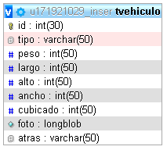

Nombre | Elimina tipo de vehículo
Descripción | Se elimina los datos del tipo de vehículo
Campos de entrada | id->campo único, campo hidden*
Tabla en la que se elimina | tvehiculo
Precondiciones | debe existir un registro existente para eliminar
Salidas | elimina información de la carrocería
Prioridad | Media
Validación | el sistema pregunta si desea eliminar el registro

Gestión de la información
 |  |  |  | ENVÍOS SIN ENTREGAR

Administrador
 |  |  |  | Nombre | Envíos sin entregar
 |  |  |  | Descripción | Se consulta todas las guías que aún no se han entregado
 |  |  |  | Campos de entrada | Fecha De Fecha Hasta | guía empresa conductor

 |  |  |  | Tabla en la que se consulta | guia
 |  |  |  | Precondiciones | no muestra información mientras la guía esté, anulada, liquidad, en proceso de entrega ó entrado
 |  |  |  | Salidas | Trae información a petición de la consulta
 |  |  |  | Prioridad | Media

IMPRIMIR GUÍA |  |  |  | TRAZABILIDAD

Nombre | Imprimir guía |  |  | Nombre | Trazabilidad
Descripción | Se consulta la guía para mostrar el formato en que se imprime |  |  | Descripción | Se consulta la historia de la guía en su proceso
Campos de entrada | Imprimir guía |  |  | Campos de entrada | Ingresar guía*
Tabla en la que se consulta | guia |  |  | Tabla en la que se consulta | guia,perfiles,usuario,guia
Precondiciones | la guía debio ser creada |  |  | Precondiciones | la guía debio ser creada, almacenada en trazabilidad
Salidas | Nos trae la información a petición del número de guía |  |  | Salidas | Nos muestra información de la historia de la guía, ciudad, fecha y hora, usuario y prueba de enetrega
Prioridad | Media
 |  |  |  | Prioridad | Media
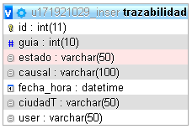

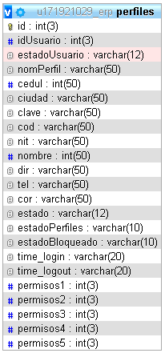

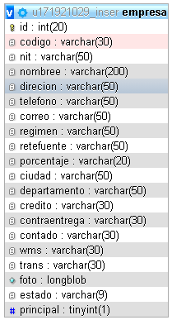

INDICADORES

Nombre | Indicadores
Descripción | Se consulta para evaluar en porcentaje los procesos de la guía y utilidad de los vehículos
Campos de entrada | indicador* desde* | hasta*
Tabla en la que se consulta | estados,guia,trayectos,indicadoresColor,trazabilidad,piezas,tvehiculo,estadoDevol
Precondiciones | Se necesita datos de las tablas que se consultan para aplicar las fórmulas y evalar en porcentaje
Salidas | Nos trae información sobre los procesos aplicados dn logística y la utilidad de los vehículos
Prioridad | Media

EFICIENCIA EN ENTREGA |  |  |  | EFICACIA EN ENTREGAS

Al consultar la eficiencia en entrega se consulta la tabla "estados", donde me trae 2 especificamente los de ubicación 8 y 9. y la consulta a la tabla de "guia" se filtra por la siguiente instrucción en la consulta "NOT estado='ANULADO' " |  |  |  | Al consultar la eficiencia en entrega se consulta la tabla "estados", donde me trae 2 especificamente los de ubicación 8 y 9. y la consulta a la tabla de "guia" se filtra por la siguiente instrucción en la consulta "NOT estado='ANULADO' "

Total envíos efectivos / Total de envíos x 100
 |  |  |  | Total Envíos entregados / Total de envíos x 100

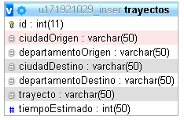

NIVEL ÚTIL DE FLOTA

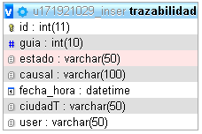

Se consulta la tabla "estados", donde me trae 1 especificamente los de ubicación 4 y la consulta a la tabla es un INNER JOIN entre la tabla guia y trazabilidad, también se realiza una subconsulta en la tabla piezas y tvehiculo |  |  |  | Se consulta la tabla "estados", donde me trae 1 especificamente los de ubicación 6 y la consulta a la tabla es un INNER JOIN entre la tabla guia y trazabilidad, también se realiza una subconsulta en la tabla piezas y tvehiculo

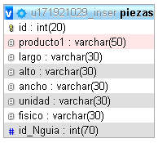

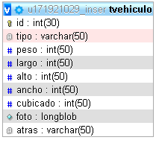

 |  |  | Total volumetrico de las piezas de las guías/ Total volumetrico de los vehículos x 100

DISTRIBUCIÓN DE DEVOLUCIONES

Se consulta la tabla "estados", donde me trae 1 especificamente los de ubicación 7 y la consulta a la tabla trazabilidad nos trae cuantas veces se ha generado la devolución y su causal para gráficar la cantidad de devoluciones

Total causales / total devoluciones x 100

CONSULTAR GUÍAS GENERADAS |  |  |  | VEHÍCULOS DEDICADOS

Nombre | Consultar guías generadas |  |  | Nombre | VEHÍCULOS DEDICADOS
Descripción | Consultamos por usuario o las guías generales que ha generado el sistema |  |  | Descripción | Consultamos los servicios dedicados que ejecutó el sistema
Campos de entrada | Seleccionar guías del usuario ó guías por usuario |  |  | Campos de entrada | Fecha
Tabla en la que se consulta | guia,perfil |  |  | Tabla en la que se consulta | orden
Precondiciones | el usuario a consultar debío generar guías para traer la información |  |  | Precondiciones | Debe existir servicios creados para la consulta y ver la información del servicio
Salidas | nos trae información según el criterio de busqueda de fechas, desde -- hasta |  |  | Salidas | Información de destinatario, remitente, costos dell servicio, conductor y adicionales
Prioridad | Media |  |  | Prioridad | Media

MINISTERIO DE TRANSPORTE |  |  |  | CONSULTA PERSONALIZADA

Nombre | Ministerio de transporte |  |  | Nombre | Consulta personalizada
Descripción | Es un inframe de la página de ministerio de transporte |  |  | Descripción | Consulta la cantidad de guías generadas e información que el usuario solicite según el criterio de busqueda.
 |  |  |  | Campos de entrada | Seleccionar guías del usuario ó guías por usuario
 |  |  |  | Tabla en la que se consulta | empresa,trazabilidad,estadoDevol,guia
 |  |  |  | Precondiciones | debe existir la empresa para usar el campo obligatorio del Select "Seleccionar empresa"
 |  |  |  | Salidas | Nos retroalimenta la información y podemos exportar estos datos
 |  |  |  | Prioridad | Media

IMPRIMIR PLANILLAS

Nombre | Gestión de recolección |  |  | Nombre | Asignación de entrega
Descripción | Consulta las remisiones generadas que fueron asignada a la hora de recoger a un cliente |  |  | Descripción | Consulta las remisiones generadas que fueron asignada a la hora de asignar las guías a un operador, conductor o auxiliar.
Campos de entrada | Campo de texto para digitar el número de remisión |  |  | Campos de entrada | Campo de texto para digitar el número de remisión
Tabla en la que se consulta | operativoNacional,operador,conductor,estados,manifiestoRecogida,empresa,movil |  |  | Tabla en la que se consulta | operativoNacional,operador,conductor,estados,manifiestoRecogida,empresa,movil
Precondiciones | debe existir la empresa para usar el campo obligatorio del Select "Seleccionar empresa" |  |  | Precondiciones | debe existir la empresa para usar el campo obligatorio del Select "Seleccionar empresa"
Salidas | Nos retroalimenta la información y podemos exportar estos datos |  |  | Salidas | Nos retroalimenta la información y podemos exportar estos datos
Prioridad | Media |  |  | Prioridad | Media

Nombre | Operativo Nacional
Descripción | Consulta las remisiones generadas que fueron asignada a la hora de enviar guías fuera de la ciudad
Campos de entrada tercero | Campo de texto para digitar el número de remisión
Tabla en la que se consulta | operativoNacional,operador,conductor,estados,manifiestoRecogida,empresa,movil
Precondiciones | debe existir la empresa para usar el campo obligatorio del Select "Seleccionar empresa"
Salidas | Nos retroalimenta la información y podemos exportar estos datos
Prioridad | Media

Parametrización
 |  |  | RANGO ENVÍOS

Administrador
 |  |  | Nombre | Rango envíos
 |  |  | Descripción | Se asigna un rango al consecutivo que vaa tener la guía
 |  |  | Campos de entrada | En el costado derecho se encuentra el botón NUEVO RANGO,el cuál ingresaremos el prefijo y el rango

 |  |  | Tabla en la que se consulta | rangoGuia
 |  |  | Precondiciones | ninguna
 |  |  | Salidas | Nos mostrará el nuevo rango que se verá en la guía
 |  |  | Prioridad | Alta

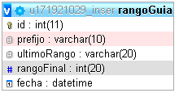

CAUSALES DE DEVOLUCIÓN |  |  | ESTADOS LOGÍSTICOS

Nombre | Agregar causales de devolución |  | Nombre | Estados logísticos
Descripción | se definen estás causales para saber el motivo de la devolución de una guía |  | Descripción | Se define los estados que tendrá el procesamiento de la guía
Campos de entrada | Causal* |  | Campos de entrada | En el costado derecho encuentra un botón con un icono de lapiz donde podrá ingresar y modificar el nombre del estado, campo estado

Tabla en la que se guarda | estadoDevol |  | Tabla en la que se consulta | estados
Precondiciones | ninguna |  | Precondiciones | los estados ya se encuentran prestablecidos, solo es modificarlos
Salidas | nos mostrara la causal que el usuario asigne para el motivo de la devolcuión de una guía |  | Salidas | Nos mostrará el nuevo nombre de los estados que el usuario administre
Prioridad | Media |  | Prioridad | Media
validación | el sistema identifica que la causal no exista para poder guardar

Nombre | Actualizar causales de devolución
Descripción | se actualiza el nombre de la causal que ya se ha definido antes
Campos de entrada | Causal* id->campo único, campo hidden

Tabla en la que se guarda | estadoDevol
Precondiciones | la causal debe existir
Salidas | nos mostrara la causal que el usuario modifico para el motivo de la devolcuión de una guía
Prioridad | Media

Nombre | Eliminar causales de devolución
Descripción | se elimina las causales existentes en el sistema
Campos de entrada | id->campo único, campo hidden

Tabla en la que se guarda | estadoDevol
Precondiciones | la causal debe existir
Salidas | elimina el registro existente
Prioridad | Media

TIPO DE EMPAQUE

Nombre | Crear Tipo de empaque |  | Nombre | Actualizar Tipo de empaque
Descripción | Se generan los tipos de empaque se se verán visualizados al momento de agregar una pieza a la guía |  | Descripción | actualiza los datos creados para los empaques a usar
Campos de entrada | tipo de empaque* largo* | Alto* Ancho* | Campos de entrada | id->campo único, campo hidden* tipo de empaque* largo* | Alto* Ancho*

Tabla en la que se consulta | caja |  | Tabla en la que se consulta | caja
Precondiciones | ninguno |  | Precondiciones | debe existir un registro en la tabla para la actualización
Salidas | nos mostrará todos los empaques creados por el usuario |  | Salidas | nos muestra la infrmación actualizada
Prioridad | Media |  | Prioridad | Media
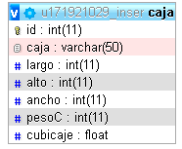

 |  |  | Nombre | Eliminar Tipo de empaque
 |  |  | Descripción | elimina el empaque creado por el usuario
 |  |  | Campos de entrada | id->campo único
 |  |  | Tabla en la que se consulta | caja
 |  |  | Precondiciones | debe existir un registro en la tabla
 |  |  | Salidas | elimina le registro
 |  |  | Prioridad | Media
 |  |  | validación | el sistema pregunta si está seguro de realizar la eliminación

AGREGAR MÓVIL

Nombre | Agregar móvil |  | Nombre | Actualizar móvil
Descripción | se crean los móviles que serán asignados para los auxiliares ó conductores para la asignación de recogida,entrega o nacional |  | Descripción | se actualiza los datos del móvil
Campos de entrada | nombre móvil* | número del móvil* | Campos de entrada | nombre móvil* id->único campo* | número del móvil*
Tabla en la que se consulta | movil |  | Tabla en la que se consulta | movil
Precondiciones | ninguno |  | Precondiciones | ninguno
Salidas | nos mostrará información de los móviles creados |  | Salidas | actualiza los datos del móvil
Prioridad | Media |  | Prioridad | Media

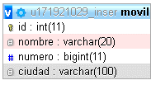

 |  |  | Nombre | Eliminar móvil
 |  |  | Descripción | eliminación de un móvil
 |  |  | Campos de entrada | id->campo único
 |  |  | Tabla en la que se consulta | movil
 |  |  | Precondiciones | debe existir un registro en la tabla para la eliminación
 |  |  | Salidas | elimina le registro
 |  |  | Prioridad | Media
 |  |  | validación | el sistema pregunta si está seguro de realizar la eliminación

COLOR DEL INDICADOR

Nombre | Color del indicador
Descripción | Se puede modificar el color de los indicadores que se visualiza en las gráficas
Campos de entrada | campos type "color"
Tabla en la que se consulta | movil
Precondiciones | ninguno
Salidas | nos mostrará información de los móviles creados
Prioridad | Media

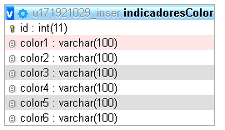

AGREGAR TRAYECTO

Nombre | Agregar trayecto |  | Nombre | Actualizar trayecto
Descripción | Se agregan los trayectos que se validan a la hora de generar una guía y verifica la ciudad de origen y ciudad de destino |  | Descripción | actualiza los datos del trayecto
Campos de entrada | Ciudad origen* Ciudad Destino* | Trayecto* Tiempo estimado* | Campos de entrada | Ciudad origen* id->campo único* Ciudad Destino* | Trayecto* Tiempo estimado*
Tabla en la que se consulta | trayectos |  | Tabla en la que se consulta | trayectos
Precondiciones | las ciudades ya deben estar creadas |  | Precondiciones | las ciudades ya deben estar creadas
Salidas | nos mostrará los trayectos a usar en la validación de ciudades |  | Salidas | nos mostrará los trayectos a usar en la validación de ciudades
Prioridad | Media |  | Prioridad | Media

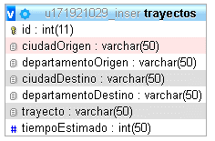

 |  |  | Nombre | Eliminar trayecto
 |  |  | Descripción | elimina el trayecto
 |  |  | Campos de entrada | id->campo único, campo hidden*
 |  |  | Tabla en la que se consulta | trayectos
 |  |  | Precondiciones | debe existir el registro para su eliminación
 |  |  | Salidas | elimina el registro
 |  |  | Prioridad | Media
 |  |  | validación | el sistema nos pregunta si está seguro eliminar el registro

Facturación
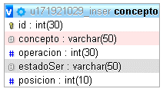
LIQUIDACIÓN GUÍAS

Administrador
Nombre | Liquidación guias
Descripción | se podrá consultar la información de todas las guías generadas y que se encuentren en liquidación
Campos de entrada | fecha desde* fecha hasta* | servicio* empresa*

Tabla en la que se consulta | servicio,perfil,empresa,guia
Precondiciones | debe existir datos para consultar la liquidación
Salidas | nos muestra información de todas las guías que se encuentra liquidadas
Prioridad | Alta

LIQUIDACIÓN VEHÍCULOS DEDICADOS

Nombre | Liquidación vehículos dedicados
Descripción | se podrá consultar la información de todos los servicios dedicados generados
Campos de entrada | fecha desde* fecha hasta* | empresa*

Tabla en la que se consulta | perfil,empresa,guia
Precondiciones | debe existir datos para consultar los vehículos dedicados
Salidas | nos muestra información de todas los servicios dedicados elaborados
Prioridad | Alta

liquidación wms
Administrador
LIQUIDACIÓN WMS

Nombre | Liquidación wms
Descripción | consultamos el valor de posición y la cantidad ocupada por empresa
Campos de entrada | Seleccionar empresa*
Tabla en la que se consulta | empresa
Precondiciones | debe existir datos para consultar la liquidación
Salidas | nos muestra valor y la cantidad de posiciones ocupadas
Prioridad | Media

Nombre | Cierre Bodega
Descripción | Se realiza el proceso pertinente par el cierre de bodega
Campos de entrada | ID
Tabla en la que se consulta | empresa;almacenajeb;cierrebodega
Precondiciones | debe existir datos para consultar la liquidación
Salidas | Boton
Prioridad | Media

Parametrización Fact
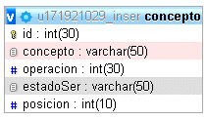
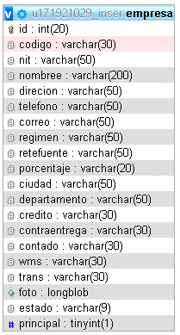
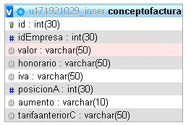
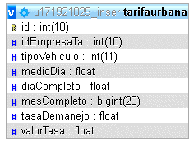
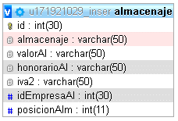
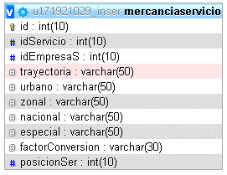
 |  | CREAR EMPRESA
Administrador
 |  | Nombre | Crear empresa
 |  | Descripción | Creamos las empresas que se necesitan para el sistema
 |  | Campos de entrada | código* nit* régimen* nombre* dirección* Retención* teléfono* correo* ReteIca* |  | Ciudad* método de pago servicios

 |  | Tabla en la que se consulta | empresa
 |  | Precondiciones | debe existir ciudad para el almacenamiento de ese campo
 |  | Salidas | nos muestra información de las empresas creadas
 |  | Prioridad | Media
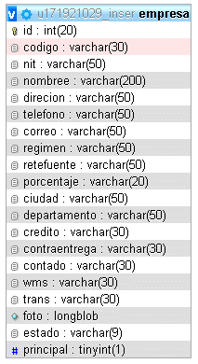

 |  |  | Nombre | Editar empresa
 |  |  | Descripción | se modifican los datos de la empresa existente
 |  |  | Campos de entrada | código* nit* régimen* nombre* dirección* Retención* teléfono* correo* ReteIca* |  | Ciudad* id->campo ún* método de pago servicios
CREAR SERVICIO

Nombre | Crear servicio |  | Tabla en la que se consulta | empresa
Descripción | se registran los servicios que la empresa necesita para la negociación |  | Precondiciones | debe existir datos para consultar la liquidación
Campos de entrada | Ingrese servicio* Ingrese factor conversión |  | Salidas | nos muestra información de las empresas creadas
 |  |  | Prioridad | Media
Tabla en la que se consulta | concepto
Precondiciones | ninguna
Salidas | nos muestra los datos ingresados que se usaran en la guía
Prioridad | Media

 |  |  | Nombre | Eliminación empresa
 |  |  | Descripción | se eliminan los registros del ssitema
 |  |  | Campos de entrada | id->campo único->hidden
 |  |  | Tabla en la que se consulta | empresa
Nombre | Editar servicio |  | Precondiciones | debe existir registro en la tabla
Descripción | se modifican los datos registrados existentes |  | Salidas | la eliminación de los datos del sistema de las empresas}
Campos de entrada | Ingrese servicio* id->campo único, hidden Ingrese factor conversión |  | Prioridad | Media
 |  |  | validación | el sistema pregunta si desea eliminar la información
Tabla en la que se consulta | concepto
Precondiciones | debe existir datos para su modificación
Salidas | nos muestra la información actualizada
Prioridad | Media

 |  |  | NEGOCIACIÓN

 |  |  | Nombre | Negociación
 |  |  | Descripción | Defina costo de los servicios por cliente
 |  |  | Campos de entrada | Seleccionar empresa*
Nombre | Eliminar servicio
Descripción | se eliminan los registros existentes del servicio
Campos de entrada | id->campo único hidden |  | Tabla en la que se consulta | empresa
Tabla en la que se consulta | concepto |  | Precondiciones | debe existir la empresa a la que se le asigna los datos
Precondiciones | debe existir datos para su eliminación |  | Salidas | nos muestra la información de los valores por empresa
Salidas | nos elimina registro existente de acuerdo a la petición |  | Prioridad | Media
Prioridad | Media

Anulación guía
ANULACIÓN GUÍA

Administrador
Nombre | Anulación guía
Descripción | anulamos la guía en caso que se ha elaborado mal
Campos de entrada | ingresar guía*
Tabla en la que se consulta | guia
Precondiciones | debe existir la guía para su anulación
Salidas | nos actualiza el estado de la guía y nos muestra la información
Prioridad | Media

Editar guía
EDITAR GUÍA

Administrador
Nombre | Editar guía
Descripción | modificamos la información de una guía en caso de haber quedado mal digitada
Campos de entrada | ingresar guía*
Tabla en la que se consulta | guia
Precondiciones | debe existir la guía para su actualización
Salidas | modificamos los datos necesarios
Prioridad | Media

Gestión
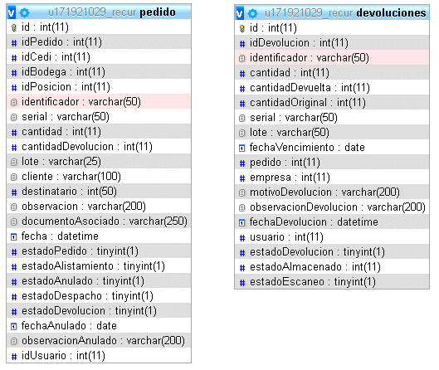
 |  | PACKING LIST

Administrador
 |  | Nombre | Packing list
 |  | Descripción | En el costado izquierdo encontramos un botón nuevo para crear un packinmg list.
 |  | Campos de entrada | Seleccionar empresa* lote* identificador* fecha de vencimiento* serial* información cantidad del producto* adjuntar evidencia

 |  | Tabla en la que se consulta | Packinglist
 |  | Precondiciones | debe existir el producto por la consulta del identificador
 |  | Salidas | se va creando el packing en la parte inferior de la página, donde podrá cerrar el packing ó eliminar el alistamiento del packing
 |  | Prioridad | Media

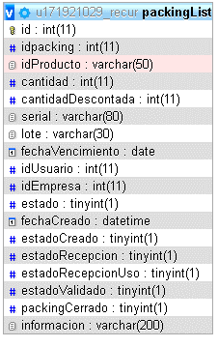

DEVOLUCIÓN

Nombre | Devolución
Descripción | seleccionamos la empresa para realizar la respectiva devolución de los productos

Campos de entrada | Seleccionar empresa
Tabla en la que se consulta | Pedido,devoluciones
Precondiciones | debe tener registro en las tablas de pedido para realizar la devolución
Salidas | tabla informativa de las devoluciones
Prioridad | Media

Recepción
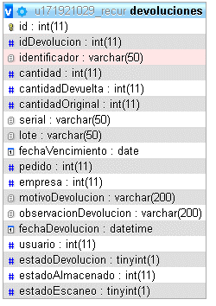
 |  | IN GRESO
Administrador
 |  | Nombre | Ingreso
 |  | Descripción | Se realiza el ingreso de los productos en el packing
 |  | Campos de entrada | seleccionar packing list*
 |  | Tabla en la que se consulta | Packinglist, producto
 |  | Precondiciones | debe existir una empresa para seleccionar y agregar el packing
 |  | Salidas | se visualiza la información del packing
 |  | Prioridad | Media

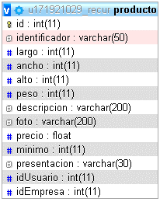
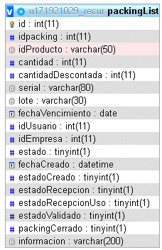

ALMACENAJE

Nombre | Almacenaje
Descripción | Se realiza el almacenamiento de los productos
Campos de entrada | seleccionar empresa* seleccionar packing*
Tabla en la que se consulta | recepción, producto
Precondiciones | debe existir packing list para el almacenamiento
Salidas | se visualiza la información que se ha almacenado
Prioridad | Media

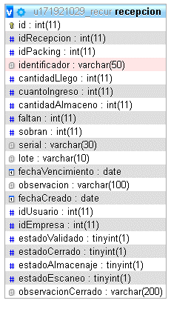

 |  | ALMACENAJE DEVOLUCIÓN

 |  | Nombre | Almacenaje devolución
 |  | Descripción | se realiza devolución de los prodductos en una posición
 |  | Campos de entrada | seleccionar empresa* seleccionar packing*
 |  | Tabla en la que se consulta | recepción, producto
 |  | Precondiciones | debe existir packing list para el almacenamiento devolución
 |  | Salidas | se visualiza la información que se ha almacenado
 |  | Prioridad | Media

Distribución
 |  | PEDIDO

Administrador
 |  | Nombre | Pedido
 |  | Descripción | se genera un pedido para un cliente según la empresa
 |  | Campos de entrada | seleccionar cliente* seleccionar CEDI* obervaciones* seleccionar destinatario* seleccionar bodega* documento asociado

 |  | Tabla en la que se consulta | empresa,destinatario,cedi,bodega
 |  | Precondiciones | debe existir una empresa
 |  | Salidas | se visualiza la información del pedido
 |  | Prioridad | Media






ALISTAMIENTO

Nombre | Alistamiento
Descripción | se realiza el alistamiento de un produvto
Campos de entrada | seleccionar CEDI* seleccionar bodega*

Tabla en la que se consulta | cedi,bodega
Precondiciones | debe existire una bodega y una posición
Salidas | se visualiza la información del alistamiento
Prioridad | Media

 |  | DESPACHO

 |  | Nombre | Despacho
 |  | Descripción | se realiza los despaachos con remisión ó guía
 |  | Campos de entrada | Ver remisión* Ver guía*

 |  | Tabla en la que se consulta | cedi,bodega
 |  | Precondiciones | debe estar completado un alistamiento para generar un despacho
 |  | Salidas | nos muestra la información del despacho
ANULAR PEDIDO |  | Prioridad | Media

Nombre | Anular pedido
Descripción | anulamos el pedido que se generó en pedidos
Campos de entrada | Buscar pedido*

Tabla en la que se consulta | cedi,bodega
Precondiciones | debe estar completado un alistamiento para generar un despacho
Salidas | nos muestra la información del despacho
Prioridad | Media

Consultas

 |  | INVENTARIO

Administrador
 |  | Nombre | Inventario
 |  | Descripción | consulta de la cantidad existente en inventario por cada cliente
 |  | Campos de entrada | seleccionar empresa*

 |  | Tabla en la que se consulta | empresa,cedi,bodega
 |  | Precondiciones | debe existir una bodega y un cedi
 |  | Salidas | se visualiza la información de los productos y cantidades
 |  | Prioridad | Media

AUDITORÍAS

Nombre | Auditorías
Descripción | consulta las auditorías realizadas en un período de tiempo | ESPACIO LIBRE
Campos de entrada | desde* seleccionar CEDI* hasta* seleccionar bodega*
 |  | Nombre | Espacio libre
Tabla en la que se consulta | cedi,bodega | Descripción | la información es del espacio libre que contiene una bodega
Precondiciones | debe existir una bodega y un cedi | Campos de entrada | seleccionar CEDI* seleccionar bodega*
Salidas | visualizamos la cantidad contada y visualizamos la auditoría
Prioridad | Media | Tabla en la que se consulta | cedi,bodega
 |  | Precondiciones | debe existir una bodega y un cedi
 |  | Salidas | visualizamos la cantidad de espaciopor posiciones de una bodega

 |  | prioridad | media

IDENTIFICADOR |  | UBICACIÓN

Nombre | Identificador | Nombre | Ubicación
Descripción | se consulta la información del inventario | Descripción | se consulta la información que existe en una ubicación
Campos de entrada | seleccionar* serial* identificador* lote* | Campos de entrada | seleccionar un CEDI* seleccionar bodega

Tabla en la que se consulta | cedi,bodega | Tabla en la que se consulta | cedi,bodega
Precondiciones | debe existir una bodega y un cedi | Precondiciones | debe existir una bodega y un cedi
Salidas | visualizamos información de acuerdo a lo solicitado en el select | Salidas | visualizamos información del espacio usado
Prioridad | Media | Prioridad | Media

 |  | DEVOLUCIONES
PACKING
 |  | Nombre | Devoluciones
Nombre | Packing | Descripción | se consulta los productos que fueron devueltos
Descripción | se consulta los productos que están en recepción | Campos de entrada | desde* seleccionar empresa* hasta*
Campos de entrada | desde* seleccionar empresa* hasta*
 |  | Tabla en la que se consulta | empresa,devoluciones
Tabla en la que se consulta | empresa,producto | Precondiciones | debe existir una empresa para consultar las devoluciones
Precondiciones | debe existir una bodega y un cedi | Salidas | visualizamos las unidades devueltas
Salidas | visualizamos las unidades en packing y unidades ingresadas | Prioridad | Media
Prioridad | Media





PEDIDO |  | TRASLADOS

Nombre | Pedido | Nombre | Traslados
Descripción | se consulta los pedidos asignados por cliente | Descripción | se consulta los movimientos de los productos almacenados
Campos de entrada | desde* seleccionar empresa* hasta* | Campos de entrada | desde* seleccionar empresa* hasta*

Tabla en la que se consulta | empresa,pedido | Tabla en la que se consulta | empresa,almacenaje
Precondiciones | debe existir una empresa para consultar los pedidos | Precondiciones | debe existir una empresa para consultar los traslados
Salidas | visualizamos los pedidos | Salidas | visualizamos los traslados
Prioridad | Media | Prioridad | Media




IMPRIMIR REMISIÓN

Nombre | Imprimir remisón
Descripción | se vuelve a imprimir una remisión ya elaborada
Campos de entrada | número de remisióm*

Tabla en la que se consulta | pedido
Precondiciones | debe existir la remisión para volver a imprimirla
Salidas | visualiazamos la remisión
Prioridad | Media

Indicadores

 |  | ROTACIÓN DEL PRODUCTO

Administrador
 |  | Nombre | Rotación del producto
 |  | Descripción | conocemos la mayor frecuencia de ingreso y salida por cliente
 |  | Campos de entrada | seleccionar empresa* hasta* desde*

 |  | Tabla en la que se consulta | alistamiento,almacenaje,producto
 |  | Precondiciones | debe existir el ingreso de los productos par asu consulta
 |  | Salidas | se visualiza la cantidad de ingresos y salidas de un producto
 |  | Prioridad | Media




PEDIDOS ALISTADOS Y DESPACHADOS

Nombre | Pedidos alistados y despachados
Descripción | se conoce el grado de alistamiento y despacho de los pedidos
Campos de entrada | seleccionar cedi* seleccionar bodega*

Tabla en la que se consulta | bodega,cedi
Precondiciones | debe existir información en las bodegas para la gráfica | EFICIENCIA EN ALISTAMIENTO
Salidas | se visualiza una gráfica usando los datos de cedi y bodega
Prioridad | Media | Nombre | Eficiencia en alistamiento
 |  | Descripción | grado de pedidos alistados

 |  | Campos de entrada | ninguno


 |  | Tabla en la que se consulta | pedido,alistamiento
 |  | Precondiciones | alimentación en las tablas de pedido y alistamiento
 |  | Salidas | nos mostrará la diferencia de tiempo de alistamiento de un pedido
 |  | Prioridad | Media



DEVOLUCIONES

Nombre | Devoluciones
Descripción | se conoce el volumen de pedidos devueltos
Campos de entrada | desde* seleccionar empresa* hasta*

Tabla en la que se consulta | devoluciones
Precondiciones | debe existir productos ingresados en devolciones
Salidas | nos mostrara una gráfica y el porcentaje de las devolciones
Prioridad | Media

Traslados
 |  | CANTIDADES

Administrador
 |  | Nombre | Cantidades
 |  | Descripción | consultamos los proeductos almacenados en una posición y realizar sui traslado en otra posición
 |  | Campos de entrada | seleccionar Cedi* seleccionar posición* seleccionar bodega*

 |  | Tabla en la que se consulta | cedi,bodega,almacenaje
 |  | Precondiciones | debe existir el ingreso de los productos para su consulta
 |  | Salidas | se visualiza la cantidad de productos que se va a mover a otra posición
 |  | Prioridad | Media

UBICACIÓN

Nombre | Ubicación
Descripción | se genera traslados más completos de una ubicación a otra
Campos de entrada | seleccionar Cedi* seleccionar posición* seleccionar bodega*

Tabla en la que se consulta | cedi,bodega,almacenaje
Precondiciones | debe existir el ingreso de los productos para su consulta
Salidas | se visualiza la cantidad de productos que se va a mover a otra posición
Prioridad | Media

Parametrización wms
 |  | CREAR CEDI |  |  |  | CREAR BODEGA |  | CREAR POSICIÓN

Administrador
 |  | Nombre | Crear cedi |  |  | Nombre | Crear cedi | Nombre | Crear posición
 |  | Descripción | se crear el cedi, bodega y posiciones de un cliente |  |  | Descripción | se crea la bodega donde se va almacenar las posiciones | Descripción | se crea la posición que contendrá la bodega
 |  | Campos de entrada | nombre cedi* ciudad* largo* alto* dirección* número de posiciones* acnho* |  |  | Campos de entrada | seleccionar cedi* número de posiciones* nombre de la bodega* | Campos de entrada | seleccionar cedi* nombre de la posición* alto* seleccionar bodega* largo* acnho*

 |  | Tabla en la que se consulta | cedi |  |  | Tabla en la que se consulta | bodega | Tabla en la que se consulta | posicion
 |  | Precondiciones | debe existir la ciudad |  |  | Precondiciones | debe ya estar creado el cedi | Precondiciones | ya debe estar creado, cedi y bodega
 |  | Salidas | se visualiza la información del cedi |  |  | Salidas | se visualiza la información de la bodega | Salidas | se visualiza los datos de las posiciones creadas en la bodega
 |  | Prioridad | Media |  |  | Prioridad | Media | Prioridad | Media


CREAR PRODUCTO |  |  |  | DETALLES PRODUCTO

Nombre | Crear producto |  |  | Nombre | Crear producto
Descripción | Se c rean los productos y la presentación por empresa |  |  | Descripción | se visualiza la información basica del producto
Campos de entrada | empresa* identificador* ancho* peso* empaque* largo* alto* descripción* valor declarado* minimo inventario* |  |  | Campos de entrada | botón Detalles*

Tabla en la que se consulta | producto,empresa |  |  | Tabla en la que se consulta | producto,empresa
Precondiciones | debe existir la presentación y la empresa |  |  | Precondiciones | debe existir la presentación y la empresa
Salidas | se visualiza la información de los productos |  |  | Salidas | se visualiza la información de los productos
Prioridad | Media |  |  | Prioridad | Media



 |  |  |  | ACTUALIZAR PRODUCTO

 |  |  |  | Nombre | Actualizar producto
 |  |  |  | Descripción | se visualiza al detalle la información del producto
 |  |  |  | Campos de entrada | empresa* identificador* ancho* peso* empaque* largo* alto* descripción* valor declarado* minimo inventario*

 |  |  |  | Tabla en la que se consulta | producto,empresa
 |  |  |  | Precondiciones | debe existir la presentación y la empresa
 |  |  |  | Salidas | se modifica la información de los productos
 |  |  |  | Prioridad | Media

 |  |  |  | ELIMINAR PRODUCTO

 |  |  |  | Nombre | Crear producto
 |  |  |  | Descripción | Se c rean los productos y la presentación por empresa
 |  |  |  | Campos de entrada | id->campo único, campo hidden

 |  |  |  | Tabla en la que se consulta | producto,empresa
 |  |  |  | Precondiciones | debe existir el registro en las tablas para su eliminación
 |  |  |  | Salidas | se elimina el registro de las tablas
 |  |  |  | Prioridad | Media

Auditoria
AUDITORÍA

Administrador
Nombre | Auditoría
Descripción | verificamos las unidades por referencia en una ubicación
Campos de entrada | Seleccionar cedi* seleccionar posición* seleccionar bodega*

Tabla en la que se consulta | cedi,bodega,posición
Precondiciones | debe existir información en las tablas
Salidas | visualizamos la información de los movimientos de los productos
Prioridad | Media

